Sheet1
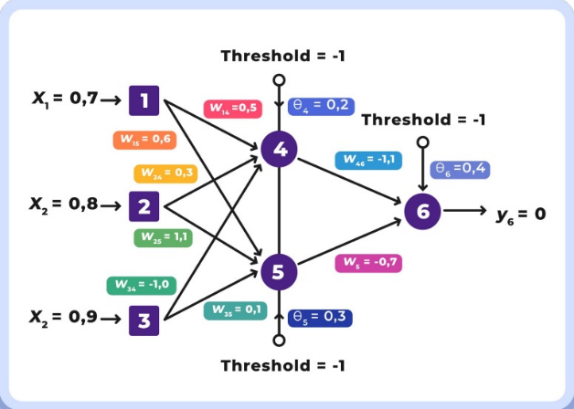
Proses:
1. | Langkah 1: Menghitung output Neuron 4 (y4), Neuron 5 (y5), Neuron 6 (y6), dan Error menggunakan sigmoid function
2. | Langkah 2: Hitung error gradient untuk Neuron 6 di Output Layer dan weight corrections
3. | Langkah 3: Hitung error gradients untuk Neuron 4 dan Neuron 5 di Middle Layer/Hidden Layer
4. | Langkah 4: Hitung weight corrections
5. | Langkah 5: Hitung semua weights dan theta pada arsitektur yang telah diperbarui

Initial Value |  | Langkah 1 |  | e (euler number) |  | ===> | 2.7182818285
x1 | 0.7 | y4 | y4 = 1/(1+e-(x1 * w1,4 + x2 * w2,4 + x3 * w3,4 + Tθ4)) | ===> | -0.51 | ===> | 0.37519352553
x2 | 0.8 | y5 | y5 = 1/(1+e-(x1 * w1,5 + x2 * w2,5 + x3 * w3,5 + Tθ5)) | ===> | 1.09 | ===> | 0.74838172161
x3 | 0.9 | y6 | y6 = 1/(1+e-(y4* w4,6 + y5 * w5,6 + Tθ6)) | ===> | -1.98 | ===> | 0.12131883789
α | 0.1 | e | e = yd,6 - y6 | ===> | ===> | ===> | -0.12131883789
T | -1
Yd,6 | 0 | Langkah 2
 |  | δ6 | δ6 = y6 * (1-y6) * e | -0.012932658177
Initial Random |  | ∇w4,6 | ∇w4,6 = α * y4 * δ6 | -0.00048522496158
w1,4 | 0.5 | ∇w5,6 | ∇w5,6 = α * y5 * δ6 | -0.00096785649911
w1,5 | 0.6 | ∇θ6 | ∇θ6 = α * θ6 * δ6 | -0.00051730632706
w2,4 | 0.3
w2,5 | 1.1 | Langkah 3
w3,4 | -1 | δ4 | δ4 = y4 * (1-y4) * δ6 * w4,6 | 0.0033348886732
w3,5 | 0.1 | δ5 | δ5 = y5 * (1-y5) * δ6 * w5,6 | 0.0017047127023
w4,6 | -1.1
w5,6 | -0.7 | Langkah 4
θ4 | 0.2 | ∇w1,4 | ∇w1,4 = α * x1 * δ4 | 0.00023344220713
θ5 | 0.3 | ∇w2,4 | ∇w2,4 = α * x2 * δ4 | 0.00026679109386
θ6 | 0.4 | ∇w3,4 | ∇w3,4 = α * x3 * δ4 | 0.00030013998059
 |  | ∇θ4 | ∇θ4 = α * θ4 * δ4 | 6.6697773465E-05
 |  | ∇w1,5 | ∇w1,5 = α * x1 * δ5 | 0.00011932988916
 |  | ∇w2,5 | ∇w2,5 = α * x2 * δ5 | 0.00013637701618
 |  | ∇w3,5 | ∇w3,5 = α * x3 * δ5 | 0.0001534241432
 |  | ∇θ5 | ∇θ5 = α * θ5 * δ5 | 5.1141381068E-05

 |  | Langkah 5
 |  | w1,4' | w1,4' = w1,4 + ∇w1,4 | 0.50023344221
 |  | w1,5' | w1,5' = w1,5 + ∇w1,5 | 0.60011932989
 |  | w2,4' | w2,4' = w2,4 + ∇w2,4 | 0.30026679109
 |  | w2,5' | w2,5' = w2,5 + ∇w2,5 | 1.100136377
 |  | w3,4' | w3,4' = w3,4 + ∇w3,4 | -0.99969986002
 |  | w3,5' | w3,5' = w3,5 + ∇w3,5 | 0.10015342414
 |  | w4,6' | w4,6' = w4,6 + ∇w4,6 | -1.100485225
 |  | w5,6' | w5,6' = w5,6 + ∇w5,6 | -0.7009678565
 |  | θ4' | θ4' = θ4 + ∇θ4 | 0.20006669777
 |  | θ5' | θ5' = θ5 + ∇θ5 | 0.30005114138
 |  | θ6' | θ6' = θ6 + ∇θ6 | 0.39948269367

